PE CAP
현대화학 금구 CAP 치수 조견표

Frange Cap

No. | 규격 | 치 수 |  |  | 수 량 | 비 고
 |  | O·D | I·D | L | PACK
1 | Ø30 | Ø32.7 | Ø30.0 | 13.4 | 1,500 | 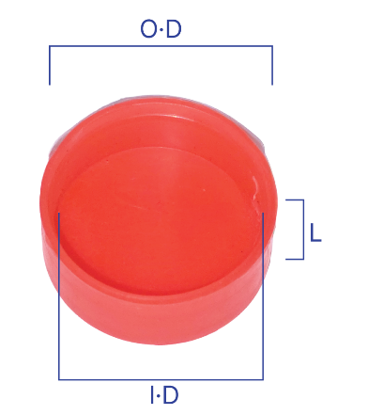
2 | Ø38 | Ø40.5 | Ø38.0 | 14.2 | 1,000
3 | Ø41 | Ø44.2 | Ø41.0 | 18.0 | 500
4 | Ø44 | Ø46.8 | Ø44.0 | 18.0 | 500
5 | Ø47 | Ø50.0 | Ø47.0 | 20.0 | 400
6 | Ø50 | Ø52.8 | Ø50.0 | 20.0 | 400
7 | Ø54 | Ø57.0 | Ø54.0 | 25.0 | 300
8 | Ø60 | Ø62.7 | Ø60.0 | 22.0 | 250

UT TYPE

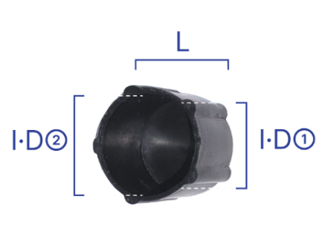
No. | 규격 | 치 수 |  |  | 수 량 | 비 고
 |  | I·D① | I·D② | L | PACK
1 | UT41 | Ø12.6 | Ø13.5 | 15.8 | 2,000
2 | UT42 | Ø15.7 | Ø17.0 | 15.6 | 1,500
3 | UT43 | Ø20.0 | Ø21.0 | 20.0 | 1,000
4 | UT44 | Ø26.0 | Ø26.5 | 20.0 | 500

육각 CAP

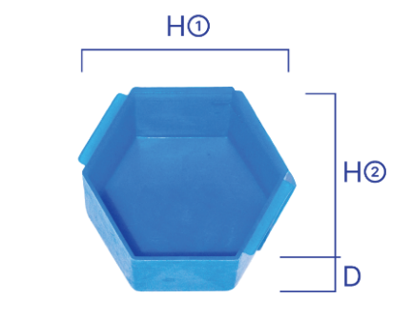
No. | 규격 | 치 수 |  |  | 수 량 | 비 고
 |  | H① | H② | D | PACK
1 | GU-12 | 41.0 | 36.0 | 26.5 | 400
2 | GU-16 | 46.5 | 41.5 | 29.0 | 300
3 | H-50 | 56.0 | 49.5 | 19.0 | 200

